상품제안서
송월타올 아날도바시니 뮤즈40 130g | 상품코드: F10829

 |  |  |  |  |  |  | 02-412-0044 | www.easy1.co.kr
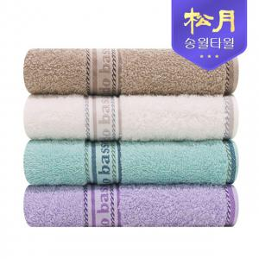

【상세/제작정보】 | ★자수인쇄의 경우 난이도, 크기 등에 따라 추가비용 발생될 수 있습니다.(사전에 문의 필수!)

【인쇄/포장옵션】 | 실크, 자수 / 포장지포장

【공급단가】 | 수량 | 100~ | 300~ | 500~ | 1,000~ | 3,000~
*VAT별도 | 단가 | 3,420원 | 3,370원 | 3,280원 | 3,200원 | 3,150원

【상품 URL】 | https://easy1.co.kr:443/src/goods_detail.php?gdno=10829

